Longitudinale slip
Puur longitudinale slip

Nog te bepalen/opmerking
Reeds bepaald, nog effectief in te vullen
Zelf gekozen variabele

Parameters |  |  |  | Berekening |  |  |  |  |  | kx | Fxo
Naam | Grootte | Eenheid | Beschrijving | Subcategorie | Grootheid | Uitkomst | Eenheid | Formule | Opmerking | 0.005 | 190.19903748
µx | 1 | - | wrijvingscoefficient X | 1 | Fxo |  | N |  |  | 0.01 | 323.10707019
Fz | 500 | N | F normaal |  |  |  |  |  |  | 0.015 | 396.5539198
PCX1 | 1.786 | - | factor | 1.1 | Dx | 460 |  |  |  | 0.02 | 432.9888936
LCx | 1 | - | factor | 1.2 | ζ1 | 1 | - | weighting function -> diminish with increasing spin |  | 0.025 | 450.1141248
PKX1 | 81.25 | - | factor | 1.1 | Cx | 1.786 | - |  |  | 0.03 | 457.50406148
PKX2 | -20.25 | - | factor | 1.1 | Bx | 49.448609962 |  |  | Epsilon onbekend | 0.035 | 459.87927742
PKX3 | 0.5 | - | factor | 1.2 | KxK | 40625 |  |  |  | 0.04 | 459.57124101
dfz | 0 | - | verandering Fz | 1.1 | Ex | 0.809159 |  |  |  | 0.045 | 457.77187116
LKx (k?) | 1 | - | factor | 1.1 | SVx | 0 |  | Factoren geven 0 |  | 0.05 | 455.11787287
PEX1 | 0.871 | - | factor |  |  |  |  | ϕ |  | 0.055 | 451.96479885
PEX2 | -0.038 | - | factor |  |  |  |  |  |  | 0.06 | 448.51961748
PEX3 | 0 | - | factor |  |  |  |  |  |  | 0.065 | 444.90741787
PEX4 | 0.071 | - | factor |  |  |  |  |  |  | 0.07 | 441.20636468
Lex | 1 | - | factor |  |  |  |  |  |  | 0.075 | 437.46674096
Kx | 0.05 | - | K + Shx (0) |  |  |  |  |  |  | 0.08 | 433.72170466
Longitudinale kracht vs slip ratio
SHx | 0 | - | formule - factoren = 0 |  |  |  |  |  |  | 0.085 | 429.99357045
 |  |  |  |  |  |  |  |  |  | 0.09 | 426.29759255
 |  |  |  |  |  |  |  |  |  | 0.095 | 422.64430818
 |  |  |  |  |  |  |  |  |  | 0.1 | 419.04102775
 |  |  |  |  |  |  |  |  |  | 0.105 | 415.49280611
 |  |  |  |  |  |  |  |  |  | 0.11 | 412.00309025
 |  |  |  |  |  |  |  |  |  | 0.115 | 408.57416058
 |  |  |  |  |  |  |  |  |  | 0.12 | 405.20743787
 |  |  |  |  |  |  |  |  |  | 0.125 | 401.90370093
 |  |  |  |  |  |  |  |  |  | 0.13 | 398.66324366
 |  |  |  |  |  |  |  |  |  | 0.135 | 395.48599049
 |  |  |  |  |  |  |  |  |  | 0.14 | 392.37158242
 |  |  |  |  |  |  |  |  |  | 0.145 | 389.31944229
 |  |  |  |  |  |  |  |  |  | 0.15 | 386.32882468
 |  |  |  |  |  |  |  |  |  | 0.155 | 383.39885489
 |  |  |  |  |  |  |  |  |  | 0.16 | 380.5285593
 |  |  |  |  |  |  |  |  |  | 0.165 | 377.71688967
 |  |  |  |  |  |  |  |  |  | 0.17 | 374.96274236
 |  |  |  |  |  |  |  |  |  | 0.175 | 372.26497393
 |  |  |  |  |  |  |  |  |  | 0.18 | 369.62241368
 |  |  |  |  |  |  |  |  |  | 0.185 | 367.03387386
 |  |  |  |  |  |  |  |  |  | 0.19 | 364.49815803
 |  |  |  |  |  |  |  |  |  | 0.195 | 362.01406782
 |  |  |  |  |  |  |  |  |  | 0.2 | 359.58040853
 |  |  |  |  |  |  |  |  |  | 0.205 | 357.19599359
 |  |  |  |  |  |  |  |  |  | 0.21 | 354.85964832
 |  |  |  |  |  |  |  |  |  | 0.215 | 352.57021285
 |  |  |  |  |  |  |  |  |  | 0.22 | 350.32654459
 |  |  |  |  |  |  |  |  |  | 0.225 | 348.1275201
 |  |  |  |  |  |  |  |  |  | 0.23 | 345.97203662
 |  |  |  |  |  |  |  |  |  | 0.235 | 343.85901325
 |  |  |  |  |  |  |  |  |  | 0.24 | 341.78739179
 |  |  |  |  |  |  |  |  |  | 0.245 | 339.75613741
 |  |  |  |  |  |  |  |  |  | 0.25 | 337.76423908

Laterale slip
Laterale kracht
Nog te bepalen/opmerking

Zelf gekozen variabele

Parameters |  |  |  | Berekening
Naam | Grootte | Eenheid | Beschrijving | Subcategorie | Grootheid | Uitkomst | Eenheid | Formule | Opmerking | sliphoek (rad) | Sliphoek (°) | FYO (N)
Fz | 500 | N | F normaal | 1 | Fyo | -1140.9487139 | N |  |  | -0.1745329252 | -10 | 1265.829843
PDY1 | 2.554 | - | factor |  |  |  |  |  |  | -0.1710422667 | -9.8 | 1266.8855673
PDY2 | -0.4021 | - | factor | 1.1 | Dy | 1268.6467576 |  |  |  | -0.16755160819 | -9.6 | 1267.7144085
PDY3 | 5.406 | - | factor | 1.2 | µy | 2.5372935152 | - |  |  | -0.16406094969 | -9.4 | 1268.2946104
dfz | 0 | N | Verschil in N | 1.2 | ζ2 | 1 | - |  | phi inhoudende factoren zijn onbekend | -0.16057029118 | -9.2 | 1268.6025749
γ* | -0.034899496703 | m | sin(camberhoek) | 1.1 | Cy | 1.625 | - |  |  | -0.15707963268 | -9 | 1268.6127106
LMUY | 1 | - | factor | 1.1 | By | -9.6939447419 |  |  | εy = ? | -0.15358897418 | -8.8 | 1268.2972696
PCY1 | 1.625 | - | factor | 1.2 | Kya | -19984.561294 |  |  | wat met PKY4? F'zo = Fzo (wat houdt nominaal in hier?) | -0.15009831567 | -8.6 | 1267.6261734
LCY | 1 | - | factor |  |  |  |  |  |  | -0.14660765717 | -8.4 | 1266.566827
PKY1 | -59.12 | - | factor | 1.3 | ζ3 | 1 |  |  | pKYphi1 onbekend | -0.14311699866 | -8.2 | 1265.0839218
PKY2 | 2.567 | - | factor | 1.1 | Ey | 0.16482248889 |  |  |  | -0.13962634016 | -8 | 1263.1392272
PKY3 | 0.4787 | - | factor | 1.1 | SVY | 0 |  |  | LVY = 0 | -0.13613568166 | -7.8 | 1260.6913713
PKY4 | 2 | - | ONBEKENDE FACTOR: volgens boek is waarde 'usually 2' |  |  |  |  |  |  | -0.13264502315 | -7.6 | 1257.6956118
Laterale kracht vs sliphoek
LKY (a) | 1 | - | factor |  |  |  |  |  |  | -0.12915436465 | -7.4 | 1254.1035995
αy | 0.0872664626 |  | sliphoek |  |  |  |  |  |  | -0.12566370614 | -7.2 | 1249.8631349
PEY1 | 0.1715 | - | factor |  |  |  |  |  |  | -0.12217304764 | -7 | 1244.9179225
PEY2 | -0.8339 | - | factor |  |  |  |  |  |  | -0.11868238914 | -6.8 | 1239.2073253
PEY3 | -0.1743 | - | factor |  |  |  |  |  |  | -0.11519173063 | -6.6 | 1232.6661272
PEY4 | -6.11 | - | factor |  |  |  |  |  |  | -0.11170107213 | -6.4 | 1225.2243064
LEY | 1 | - | factor |  |  |  |  |  |  | -0.10821041362 | -6.2 | 1216.8068323
 |  |  |  |  |  |  |  |  |  | -0.10471975512 | -6 | 1207.3334936
 |  |  |  |  |  |  |  |  |  | -0.10122909662 | -5.8 | 1196.7187718
 |  |  |  |  |  |  |  |  |  | -0.097738438112 | -5.6 | 1184.8717764
 |  |  |  |  |  |  |  |  |  | -0.094247779608 | -5.4 | 1171.6962595
 |  |  |  |  |  |  |  |  |  | -0.090757121104 | -5.2 | 1157.0907329
 |  |  |  |  |  |  |  |  |  | -0.0872664626 | -5 | 1140.9487139
 |  |  |  |  |  |  |  |  |  | -0.083775804096 | -4.8 | 1123.1591289
 |  |  |  |  |  |  |  |  |  | -0.080285145592 | -4.6 | 1103.6069074
 |  |  |  |  |  |  |  |  |  | -0.076794487088 | -4.4 | 1082.1738038
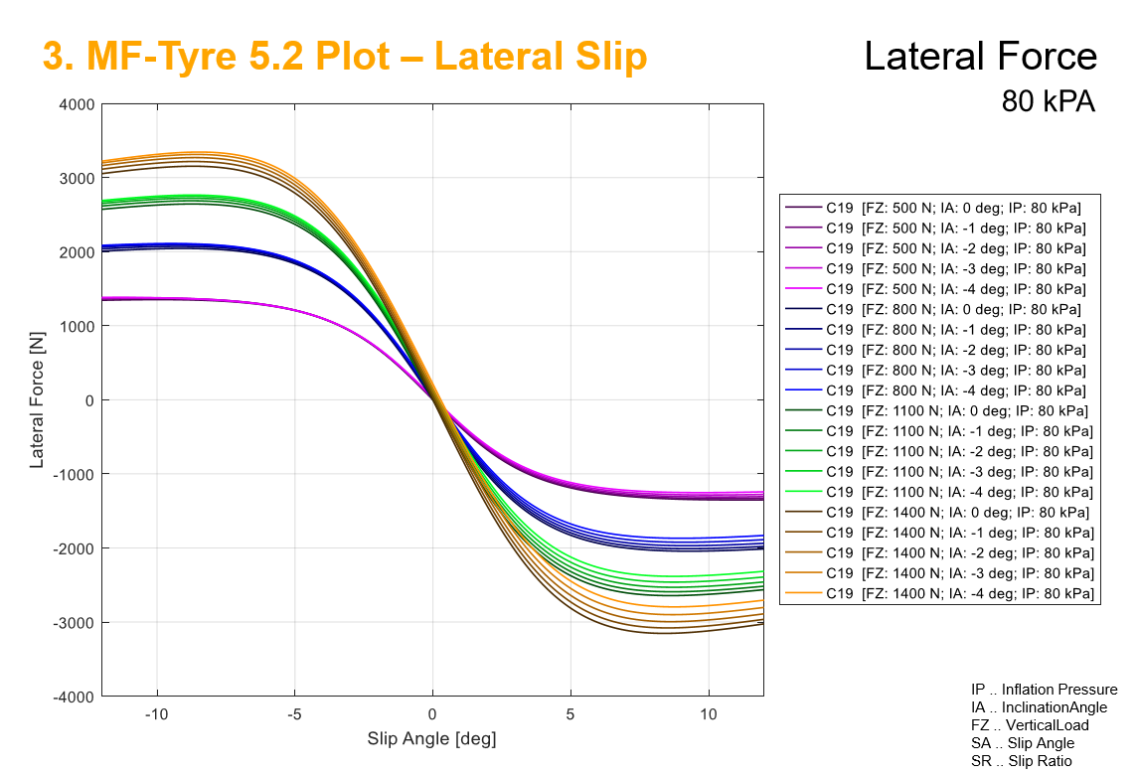
 |  |  |  |  |  |  |  |  |  | -0.073303828584 | -4.2 | 1058.7394845
 |  |  |  |  |  |  |  |  |  | -0.06981317008 | -4 | 1033.1829188
 |  |  |  |  |  |  |  |  |  | -0.066322511576 | -3.8 | 1005.3841121
 |  |  |  |  |  |  |  |  |  | -0.062831853072 | -3.6 | 975.22621299
 |  |  |  |  |  |  |  |  |  | -0.059341194568 | -3.4 | 942.59802017
 |  |  |  |  |  |  |  |  |  | -0.055850536064 | -3.2 | 907.39689965
 |  |  |  |  |  |  |  |  |  | -0.05235987756 | -3 | 869.53210506
 |  |  |  |  |  |  |  |  |  | -0.048869219056 | -2.8 | 828.9284689
 |  |  |  |  |  |  |  |  |  | -0.045378560552 | -2.6 | 785.53040076
 |  |  |  |  |  |  |  |  |  | -0.041887902048 | -2.4 | 739.30609215
 |  |  |  |  |  |  |  |  |  | -0.038397243544 | -2.2 | 690.25178619
 |  |  |  |  |  |  |  |  |  | -0.03490658504 | -2 | 638.39592852
 |  |  |  |  |  |  |  |  |  | -0.031415926536 | -1.8 | 583.80297638
 |  |  |  |  |  |  |  |  |  | -0.027925268032 | -1.6 | 526.5766115
 |  |  |  |  |  |  |  |  |  | -0.024434609528 | -1.4 | 466.86208562
 |  |  |  |  |  |  |  |  |  | -0.020943951024 | -1.2 | 404.8474301
 |  |  |  |  |  |  |  |  |  | -0.01745329252 | -1 | 340.76328938
 |  |  |  |  |  |  |  |  |  | -0.013962634016 | -0.8 | 274.88119429
 |  |  |  |  |  |  |  |  |  | -0.010471975512 | -0.6 | 207.51017445
 |  |  |  |  |  |  |  |  |  | -0.006981317008 | -0.4 | 138.99171583
 |  |  |  |  |  |  |  |  |  | -0.003490658504 | -0.2 | 69.693189489
 |  |  |  |  |  |  |  |  |  | 0 | 0 | 0
 |  |  |  |  |  |  |  |  |  | 0.003490658504 | 0.2 | -69.693189489
 |  |  |  |  |  |  |  |  |  | 0.006981317008 | 0.4 | -138.99171583
 |  |  |  |  |  |  |  |  |  | 0.010471975512 | 0.6 | -207.51017445
 |  |  |  |  |  |  |  |  |  | 0.013962634016 | 0.8 | -274.88119429
 |  |  |  |  |  |  |  |  |  | 0.01745329252 | 1 | -340.76328938
 |  |  |  |  |  |  |  |  |  | 0.020943951024 | 1.2 | -404.8474301
 |  |  |  |  |  |  |  |  |  | 0.024434609528 | 1.4 | -466.86208562
 |  |  |  |  |  |  |  |  |  | 0.027925268032 | 1.6 | -526.5766115
 |  |  |  |  |  |  |  |  |  | 0.031415926536 | 1.8 | -583.80297638
 |  |  |  |  |  |  |  |  |  | 0.03490658504 | 2 | -638.39592852
 |  |  |  |  |  |  |  |  |  | 0.038397243544 | 2.2 | -690.25178619
 |  |  |  |  |  |  |  |  |  | 0.041887902048 | 2.4 | -739.30609215
 |  |  |  |  |  |  |  |  |  | 0.045378560552 | 2.6 | -785.53040076
 |  |  |  |  |  |  |  |  |  | 0.048869219056 | 2.8 | -828.9284689
 |  |  |  |  |  |  |  |  |  | 0.05235987756 | 3 | -869.53210506
 |  |  |  |  |  |  |  |  |  | 0.055850536064 | 3.2 | -907.39689965
 |  |  |  |  |  |  |  |  |  | 0.059341194568 | 3.4 | -942.59802017
 |  |  |  |  |  |  |  |  |  | 0.062831853072 | 3.6 | -975.22621299
 |  |  |  |  |  |  |  |  |  | 0.066322511576 | 3.8 | -1005.3841121
 |  |  |  |  |  |  |  |  |  | 0.06981317008 | 4 | -1033.1829188
 |  |  |  |  |  |  |  |  |  | 0.073303828584 | 4.2 | -1058.7394845
 |  |  |  |  |  |  |  |  |  | 0.076794487088 | 4.4 | -1082.1738038
 |  |  |  |  |  |  |  |  |  | 0.080285145592 | 4.6 | -1103.6069074
 |  |  |  |  |  |  |  |  |  | 0.083775804096 | 4.8 | -1123.1591289
 |  |  |  |  |  |  |  |  |  | 0.0872664626 | 5 | -1140.9487139
 |  |  |  |  |  |  |  |  |  | 0.090757121104 | 5.2 | -1157.0907329
 |  |  |  |  |  |  |  |  |  | 0.094247779608 | 5.4 | -1171.6962595
 |  |  |  |  |  |  |  |  |  | 0.097738438112 | 5.6 | -1184.8717764
 |  |  |  |  |  |  |  |  |  | 0.10122909662 | 5.8 | -1196.7187718
 |  |  |  |  |  |  |  |  |  | 0.10471975512 | 6 | -1207.3334936
 |  |  |  |  |  |  |  |  |  | 0.10821041362 | 6.2 | -1216.8068323
 |  |  |  |  |  |  |  |  |  | 0.11170107213 | 6.4 | -1225.2243064
 |  |  |  |  |  |  |  |  |  | 0.11519173063 | 6.6 | -1232.6661272
 |  |  |  |  |  |  |  |  |  | 0.11868238914 | 6.8 | -1239.2073253
 |  |  |  |  |  |  |  |  |  | 0.12217304764 | 7 | -1244.9179225
 |  |  |  |  |  |  |  |  |  | 0.12566370614 | 7.2 | -1249.8631349
 |  |  |  |  |  |  |  |  |  | 0.12915436465 | 7.4 | -1254.1035995
 |  |  |  |  |  |  |  |  |  | 0.13264502315 | 7.6 | -1257.6956118
 |  |  |  |  |  |  |  |  |  | 0.13613568166 | 7.8 | -1260.6913713
 |  |  |  |  |  |  |  |  |  | 0.13962634016 | 8 | -1263.1392272
 |  |  |  |  |  |  |  |  |  | 0.14311699866 | 8.2 | -1265.0839218
 |  |  |  |  |  |  |  |  |  | 0.14660765717 | 8.4 | -1266.566827
 |  |  |  |  |  |  |  |  |  | 0.15009831567 | 8.6 | -1267.6261734
 |  |  |  |  |  |  |  |  |  | 0.15358897418 | 8.8 | -1268.2972696
 |  |  |  |  |  |  |  |  |  | 0.15707963268 | 9 | -1268.6127106
 |  |  |  |  |  |  |  |  |  | 0.16057029118 | 9.2 | -1268.6025749
 |  |  |  |  |  |  |  |  |  | 0.16406094969 | 9.4 | -1268.2946104
 |  |  |  |  |  |  |  |  |  | 0.16755160819 | 9.6 | -1267.7144085
 |  |  |  |  |  |  |  |  |  | 0.1710422667 | 9.8 | -1266.8855673
 |  |  |  |  |  |  |  |  |  | 0.1745329252 | 10 | -1265.829843

Combi - Longitudinale slip
Gecombineerd: Longitudinale slip
Nog te bepalen/opmerking
Reeds bepaald, nog effectief in te vullen
Zelf gekozen variabele

Parameters |  |  |  |  | Berekening |  |  |  |  |  | Sliphoek (rad) | Slip coefficient | Fxo | Slip rate (-) | Fx
Naam | Grootte | Eenheid | Beschrijving |  | Subcategorie | Grootheid | Uitkomst | Eenheid | Formule | Opmerking | 0.06 | 7.22E-01 | 0 | 0 | 0.00E+00
Cxα | 7.50E-01 | ? | = RCX1 |  | 1 | Fx | 8.13E+01 | N |  |  | 0.06 | 7.22E-01 | 190.19903748 | 0.005 | 1.37E+02
RBX1 | 2.37E+01 | ? |  |  |  |  |  |  |  |  | 0.06 | 7.22E-01 | 323.10707019 | 0.01 | 2.33E+02
RBX2 | 2.60E+01 | ? |  |  | 1 | Gxα | 4.04E-01 | ? |  |  | 0.06 | 7.22E-01 | 396.5539198 | 0.015 | 2.86E+02
κ | 0.005 | - | Long. slip ratio |  | 1.1 | Bxα | 2.35E+01 | ? |  | Rbx3 ontbreekt: geen camber? | 0.06 | 7.22E-01 | 432.9888936 | 0.02 | 3.12E+02
αS | 1 | ? | Sliphoek * Shxα |  | 1.1 | Exα | -4.76E-01 | ? |  |  | 0.06 | 7.22E-01 | 450.1141248 | 0.025 | 3.25E+02
α | 0.0872664626 | rad | Sliphoek |  | 1.1 | Gxαo | 1 | ? |  |  | 0.06 | 7.22E-01 | 457.50406148 | 0.03 | 3.30E+02
Shxα | 0 | ? | = RHX1 |  |  |  |  |  |  |  | 0.06 | 7.22E-01 | 459.87927742 | 0.035 | 3.32E+02
dFz | 0 | - | Verandering van Fz |  | 1 | Fxo | 2.01E+02 | N |  |  | 0.06 | 7.22E-01 | 459.57124101 | 0.04 | 3.32E+02
REX1 | -4.76E-01 | ? |  |  | 1.1 | Dx | 1.34E+03 | ? |  |  | 0.06 | 7.22E-01 | 457.77187116 | 0.045 | 3.30E+02
REX2 | 8.11E-01 | ? |  |  | 1.2 | µx | 2.69E+00 | ? |  |  | 0.06 | 7.22E-01 | 455.11787287 | 0.05 | 3.28E+02
PDX1 | 2.69E+00 | ? |  |  | 1.1 | Cx | 1.79E+00 | ? |  |  | 0.06 | 7.22E-01 | 451.96479885 | 0.055 | 3.26E+02
PDX2 | -2.72E-01 | ? |  |  | 1.1 | Bx | 1.69E+01 | ? |  | εx is niet gekend? | 0.06 | 7.22E-01 | 448.51961748 | 0.06 | 3.24E+02
λ*µx | 1 | - | Veranderlijke wrijvingscoefficient + invloed snelheid | . | 1.2 | Kxk | 4.06E+04 | ? |  |  | 0.06 | 7.22E-01 | 444.90741787 | 0.065 | 3.21E+02
Fz | 500 | N | Wheel load |  | 1.1 | κx | 0.005 | ? |  |  | 0.06 | 7.22E-01 | 441.20636468 | 0.07 | 3.18E+02
ζ1 | 1 | - | Factor? |  | 1.1 | Ex | 8.09E-01 | ? |  |  | 0.06 | 7.22E-01 | 437.46674096 | 0.075 | 3.16E+02
PCX1 | 1.79E+00 | ? |  |  | 1.1 | Svx | 0 |  |  | Vertical shift = 0? | 0.06 | 7.22E-01 | 433.72170466 | 0.08 | 3.13E+02
λcx | 1 | - |  |  |  |  |  |  |  |  | 0.06 | 7.22E-01 | 429.99357045 | 0.085 | 3.10E+02
Longitudinale kracht vs slip rate
PKX1 | 8.12E+01 | - |  |  |  |  |  |  |  |  | 0.06 | 7.22E-01 | 426.29759255 | 0.09 | 3.08E+02
PKX2 | -2.02E+01 | - |  |  |  |  |  |  |  |  | 0.06 | 7.22E-01 | 422.64430818 | 0.095 | 3.05E+02
PKX3 | 5.00E-01 | - |  |  |  |  |  |  |  |  | 0.06 | 7.22E-01 | 419.04102775 | 0.1 | 3.02E+02
λkxκ | 1 | ? |  |  |  |  |  |  |  |  | 0.06 | 7.22E-01 | 415.49280611 | 0.105 | 3.00E+02
εx | 0 | ? | Onbekend! |  |  |  |  |  |  |  | 0.06 | 7.22E-01 | 412.00309025 | 0.11 | 2.97E+02
PHX1 | 0 | ? |  |  |  |  |  |  |  |  | 0.06 | 7.22E-01 | 408.57416058 | 0.115 | 2.95E+02
PHX2 | 0 | ? |  |  |  |  |  |  |  |  | 0.06 | 7.22E-01 | 405.20743787 | 0.12 | 2.92E+02
λhx | 0 | - | horizontale 'shift' |  |  |  |  |  |  |  | 0.06 | 7.22E-01 | 401.90370093 | 0.125 | 2.90E+02
Shx | 0 |  |  |  |  |  |  |  |  |  | 0.06 | 7.22E-01 | 398.66324366 | 0.13 | 2.88E+02
PEX1 | 8.71E-01 | ? |  |  |  |  |  |  |  |  | 0.06 | 7.22E-01 | 395.48599049 | 0.135 | 2.85E+02
PEX2 | -3.80E-02 | ? |  |  |  |  |  |  |  |  | 0.06 | 7.22E-01 | 392.37158242 | 0.14 | 2.83E+02
PEX3 | 0 | ? |  |  |  |  |  |  |  |  | 0.06 | 7.22E-01 | 389.31944229 | 0.145 | 2.81E+02
PEX4 | 7.10E-02 | ? |  |  |  |  |  |  |  |  | 0.06 | 7.22E-01 | 386.32882468 | 0.15 | 2.79E+02
λex | 1 | ? |  |  |  |  |  |  |  |  | 0.06 | 7.22E-01 | 383.39885489 | 0.155 | 2.77E+02
PVX1 | 0 | ? |  |  |  |  |  |  |  |  | 0.06 | 7.22E-01 | 380.5285593 | 0.16 | 2.75E+02
PVX2 | 0 | ? |  |  |  |  |  |  |  |  | 0.06 | 7.22E-01 | 377.71688967 | 0.165 | 2.73E+02
Vcx | 10 | m/s | snelheid in x-richting |  |  |  |  |  |  |  | 0.06 | 7.22E-01 | 374.96274236 | 0.17 | 2.71E+02
εvx | 0 | ? | Onbekend! |  |  |  |  |  |  |  | 0.06 | 7.22E-01 | 372.26497393 | 0.175 | 2.69E+02
λvx | 0 | - | verticale 'shift' |  |  |  |  |  |  |  | 0.06 | 7.22E-01 | 369.62241368 | 0.18 | 2.67E+02
 |  |  |  |  |  |  |  |  |  |  | 0.06 | 7.22E-01 | 367.03387386 | 0.185 | 2.65E+02
 |  |  |  |  |  |  |  |  |  |  | 0.06 | 7.22E-01 | 364.49815803 | 0.19 | 2.63E+02
 |  |  |  |  |  |  |  |  |  |  | 0.06 | 7.22E-01 | 362.01406782 | 0.195 | 2.61E+02
 |  |  |  |  |  |  |  |  |  |  | 0.06 | 7.22E-01 | 359.58040853 | 0.2 | 2.59E+02
 |  |  |  |  |  |  |  |  |  |  | 0.06 | 7.22E-01 | 357.19599359 | 0.205 | 2.58E+02
 |  |  |  |  |  |  |  |  |  |  | 0.06 | 7.22E-01 | 354.85964832 | 0.21 | 2.56E+02
 |  |  |  |  |  |  |  |  |  |  | 0.06 | 7.22E-01 | 352.57021285 | 0.215 | 2.54E+02
 |  |  |  |  |  |  |  |  |  |  | 0.06 | 7.22E-01 | 350.32654459 | 0.22 | 2.53E+02
 |  |  |  |  |  |  |  |  |  |  | 0.06 | 7.22E-01 | 348.1275201 | 0.225 | 2.51E+02
 |  |  |  |  |  |  |  |  |  |  | 0.06 | 7.22E-01 | 345.97203662 | 0.23 | 2.50E+02
 |  |  |  |  |  |  |  |  |  |  | 0.06 | 7.22E-01 | 343.85901325 | 0.235 | 2.48E+02
 |  |  |  |  |  |  |  |  |  |  | 0.06 | 7.22E-01 | 341.78739179 | 0.24 | 2.47E+02
 |  |  |  |  |  |  |  |  |  |  | 0.06 | 7.22E-01 | 339.75613741 | 0.245 | 2.45E+02
 |  |  |  |  |  |  |  |  |  |  | 0.06 | 7.22E-01 | 337.76423908 | 0.25 | 2.44E+02

Combi - Laterale slip
Laterale kracht
Nog te bepalen/opmerking
Reeds bepaald, nog effectief in te vullen
Zelf gekozen variabele

Parameters |  |  |  | Berekening
Naam | Grootte | Eenheid | Beschrijving | Subcategorie | Grootheid | Uitkomst | Eenheid | Formule | Opmerking | Slip rate (-) | Slip coefficient | Fyo | Slip angle (°) | Fx
Cyk | 0.9317 | - | factor (RCY1) | 1 | Fy | -986.39152356 | N |  |  | 0.035 | 0.865 | 1265.83 | -10 | 1094.3557866
RBY1 | 20.33 | - | factor |  |  |  |  |  |  | 0.035 | 0.865 | 1266.89 | -9.8 | 1095.2684986
RBY2 | 8.152 | - | factor | 1.1 | Gyk | 0.86453625085 |  |  |  | 0.035 | 0.865 | 1267.71 | -9.6 | 1095.9850619
RBY3 | -0.01243 | - | factor | 1.2 | Byk | 18.118529406 |  |  | RBY4 onbekend | 0.035 | 0.865 | 1268.29 | -9.4 | 1096.4866674
α* | 0.05 | rad. | sliphoek + SHY | 1.1 | Eyk | -0.0003982 |  |  |  | 0.035 | 0.865 | 1268.60 | -9.2 | 1096.7529139
LYKA | 1 | - | factor | 1.1 | Gyko | 1 |  |  |  | 0.035 | 0.865 | 1268.61 | -9 | 1096.7616766
REY1 | -0.0003982 | - | factor | 1.2 | SHyk | 0 |  |  |  | 0.035 | 0.865 | 1268.30 | -8.8 | 1096.4889664
REY2 | 0.3077 | - | factor | 1.1 | SVyk | 0 |  |  | Dvyk = 0 | 0.035 | 0.865 | 1267.63 | -8.6 | 1095.9087794
dfz | 0 | - | verandering van load | 1.2 | Dvyk | 0 |  |  | r-factoren zijn 0 | 0.035 | 0.865 | 1266.57 | -8.4 | 1094.992936
PDY1 | 2.554 | - | factor | 1.3 | µy | 2.554 |  |  | µ van testband! | 0.035 | 0.865 | 1265.08 | -8.2 | 1093.7109108
PDY2 | -0.4021 | - | factor | 1.3 | ζ2 | 0 |  |  | Phi inhoudende factoren zijn onbekend | 0.035 | 0.865 | 1263.14 | -8 | 1092.0296518
PDY3 | 5.406 | - | factor |  | ζ3 |  |  |  |  | 0.035 | 0.865 | 1260.69 | -7.8 | 1089.9133916
γ* | 0 | rad. | sin(camberhoek) | 1.1 | ζ4 | -1140.9487139 | N |  |  | 0.035 | 0.865 | 1257.70 | -7.6 | 1087.3234489
LMUY | 1 | - | factor |  | ζ5 |  |  |  |  | 0.035 | 0.865 | 1254.10 | -7.4 | 1084.2180241
Laterale kracht vs sliphoek
RVY1 | 0 | - | factor |  | ζ6 |  |  |  |  | 0.035 | 0.865 | 1249.86 | -7.2 | 1080.5519888
RVY2 | 0 | - | factor |  | ζ7 |  |  |  |  | 0.035 | 0.865 | 1244.92 | -7 | 1076.2766733
RVY3 | 0 | - | factor |  | ζ8 |  |  |  |  | 0.035 | 0.865 | 1239.21 | -6.8 | 1071.3396551
RVY4 | 0 | - | factor |  | ζ9 |  |  |  |  | 0.035 | 0.865 | 1232.67 | -6.6 | 1065.6845521
CFγ |  | ? | camber stijfheid |  | ζ10 |  |  |  |  | 0.035 | 0.865 | 1225.22 | -6.4 | 1059.2508283
Fz | 500 | N | Wheel load |  | ζ11 |  |  |  |  | 0.035 | 0.865 | 1216.81 | -6.2 | 1051.9736168
RHY1 | 0 | - | factor |  | ζ12 |  |  |  |  | 0.035 | 0.865 | 1207.33 | -6 | 1043.783572
RHY2 | 0 | - | factor |  | ζ13 |  |  |  |  | 0.035 | 0.865 | 1196.72 | -5.8 | 1034.6067603
κs | 0.035 | - | slip (+ offset 0) |  | ζ14 |  |  |  |  | 0.035 | 0.865 | 1184.87 | -5.6 | 1024.3646033
 |  |  |  |  | ζ15 |  |  |  |  | 0.035 | 0.865 | 1171.70 | -5.4 | 1012.9738913
 |  |  |  |  | ζ16 |  |  |  |  | 0.035 | 0.865 | 1157.09 | -5.2 | 1000.3468841
 |  |  |  |  | ζ17 |  |  |  |  | 0.035 | 0.865 | 1140.95 | -5 | 986.39152356
 |  |  |  |  | ζ18 |  |  |  |  | 0.035 | 0.865 | 1123.16 | -4.8 | 971.01178241
 |  |  |  |  | ζ19 |  |  |  |  | 0.035 | 0.865 | 1103.61 | -4.6 | 954.1081781
 |  |  |  |  | ζ20 |  |  |  |  | 0.035 | 0.865 | 1082.17 | -4.4 | 935.57848309
 |  |  |  |  | ζ21 |  |  |  |  | 0.035 | 0.865 | 1058.74 | -4.2 | 915.31866455
 |  |  |  |  | ζ22 |  |  |  |  | 0.035 | 0.865 | 1033.18 | -4 | 893.2240871
 |  |  |  |  |  |  |  |  |  | 0.035 | 0.865 | 1005.38 | -3.8 | 869.19101095
 |  |  |  |  |  |  |  |  |  | 0.035 | 0.865 | 975.23 | -3.6 | 843.11841391
 |  |  |  |  |  |  |  |  |  | 0.035 | 0.865 | 942.60 | -3.4 | 814.91015842
 |  |  |  |  |  |  |  |  |  | 0.035 | 0.865 | 907.40 | -3.2 | 784.47751365
 |  |  |  |  |  |  |  |  |  | 0.035 | 0.865 | 869.53 | -3 | 751.7420261
 |  |  |  |  |  |  |  |  |  | 0.035 | 0.865 | 828.93 | -2.8 | 716.63871072
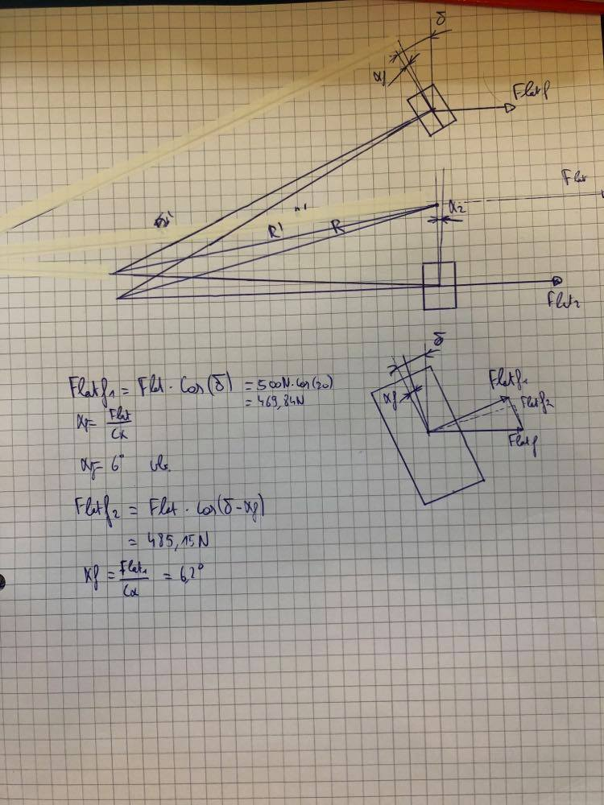
 |  |  |  |  |  |  |  |  |  | 0.035 | 0.865 | 785.53 | -2.6 | 679.1195076
 |  |  |  |  |  |  |  |  |  | 0.035 | 0.865 | 739.31 | -2.4 | 639.15691713
 |  |  |  |  |  |  |  |  |  | 0.035 | 0.865 | 690.25 | -2.2 | 596.74769137
 |  |  |  |  |  |  |  |  |  | 0.035 | 0.865 | 638.40 | -2 | 551.9164226
 |  |  |  |  |  |  |  |  |  | 0.035 | 0.865 | 583.80 | -1.8 | 504.71883643
 |  |  |  |  |  |  |  |  |  | 0.035 | 0.865 | 526.58 | -1.6 | 455.24456949
 |  |  |  |  |  |  |  |  |  | 0.035 | 0.865 | 466.86 | -1.4 | 403.61919717
 |  |  |  |  |  |  |  |  |  | 0.035 | 0.865 | 404.85 | -1.2 | 350.00527938
 |  |  |  |  |  |  |  |  |  | 0.035 | 0.865 | 340.76 | -1 | 294.60221663
 |  |  |  |  |  |  |  |  |  | 0.035 | 0.865 | 274.88 | -0.8 | 237.64475714
 |  |  |  |  |  |  |  |  |  | 0.035 | 0.865 | 207.51 | -0.6 | 179.40006823
 |  |  |  |  |  |  |  |  |  | 0.035 | 0.865 | 138.99 | -0.4 | 120.1633769
 |  |  |  |  |  |  |  |  |  | 0.035 | 0.865 | 69.69 | -0.2 | 60.252288751
 |  |  |  |  |  |  |  |  |  | 0.035 | 0.865 | 0.00 | 0 | 0
 |  |  |  |  |  |  |  |  |  | 0.035 | 0.865 | -69.69 | 0.2 | -60.252288751
 |  |  |  |  |  |  |  |  |  | 0.035 | 0.865 | -138.99 | 0.4 | -120.1633769
 |  |  |  |  |  |  |  |  |  | 0.035 | 0.865 | -207.51 | 0.6 | -179.40006823
 |  |  |  |  |  |  |  |  |  | 0.035 | 0.865 | -274.88 | 0.8 | -237.64475714
 |  |  |  |  |  |  |  |  |  | 0.035 | 0.865 | -340.76 | 1 | -294.60221663
 |  |  |  |  |  |  |  |  |  | 0.035 | 0.865 | -404.85 | 1.2 | -350.00527938
 |  |  |  |  |  |  |  |  |  | 0.035 | 0.865 | -466.86 | 1.4 | -403.61919717
 |  |  |  |  |  |  |  |  |  | 0.035 | 0.865 | -526.58 | 1.6 | -455.24456949
 |  |  |  |  |  |  |  |  |  | 0.035 | 0.865 | -583.80 | 1.8 | -504.71883643
 |  |  |  |  |  |  |  |  |  | 0.035 | 0.865 | -638.40 | 2 | -551.9164226
 |  |  |  |  |  |  |  |  |  | 0.035 | 0.865 | -690.25 | 2.2 | -596.74769137
 |  |  |  |  |  |  |  |  |  | 0.035 | 0.865 | -739.31 | 2.4 | -639.15691713
 |  |  |  |  |  |  |  |  |  | 0.035 | 0.865 | -785.53 | 2.6 | -679.1195076
 |  |  |  |  |  |  |  |  |  | 0.035 | 0.865 | -828.93 | 2.8 | -716.63871072
 |  |  |  |  |  |  |  |  |  | 0.035 | 0.865 | -869.53 | 3 | -751.7420261
 |  |  |  |  |  |  |  |  |  | 0.035 | 0.865 | -907.40 | 3.2 | -784.47751365
 |  |  |  |  |  |  |  |  |  | 0.035 | 0.865 | -942.60 | 3.4 | -814.91015842
 |  |  |  |  |  |  |  |  |  | 0.035 | 0.865 | -975.23 | 3.6 | -843.11841391
 |  |  |  |  |  |  |  |  |  | 0.035 | 0.865 | -1005.38 | 3.8 | -869.19101095
 |  |  |  |  |  |  |  |  |  | 0.035 | 0.865 | -1033.18 | 4 | -893.2240871
 |  |  |  |  |  |  |  |  |  | 0.035 | 0.865 | -1058.74 | 4.2 | -915.31866455
 |  |  |  |  |  |  |  |  |  | 0.035 | 0.865 | -1082.17 | 4.4 | -935.57848309
 |  |  |  |  |  |  |  |  |  | 0.035 | 0.865 | -1103.61 | 4.6 | -954.1081781
 |  |  |  |  |  |  |  |  |  | 0.035 | 0.865 | -1123.16 | 4.8 | -971.01178241
 |  |  |  |  |  |  |  |  |  | 0.035 | 0.865 | -1140.95 | 5 | -986.39152356
 |  |  |  |  |  |  |  |  |  | 0.035 | 0.865 | -1157.09 | 5.2 | -1000.3468841
 |  |  |  |  |  |  |  |  |  | 0.035 | 0.865 | -1171.70 | 5.4 | -1012.9738913
 |  |  |  |  |  |  |  |  |  | 0.035 | 0.865 | -1184.87 | 5.6 | -1024.3646033
 |  |  |  |  |  |  |  |  |  | 0.035 | 0.865 | -1196.72 | 5.8 | -1034.6067603
 |  |  |  |  |  |  |  |  |  | 0.035 | 0.865 | -1207.33 | 6 | -1043.783572
 |  |  |  |  |  |  |  |  |  | 0.035 | 0.865 | -1216.81 | 6.2 | -1051.9736168
 |  |  |  |  |  |  |  |  |  | 0.035 | 0.865 | -1225.22 | 6.4 | -1059.2508283
 |  |  |  |  |  |  |  |  |  | 0.035 | 0.865 | -1232.67 | 6.6 | -1065.6845521
 |  |  |  |  |  |  |  |  |  | 0.035 | 0.865 | -1239.21 | 6.8 | -1071.3396551
 |  |  |  |  |  |  |  |  |  | 0.035 | 0.865 | -1244.92 | 7 | -1076.2766733
 |  |  |  |  |  |  |  |  |  | 0.035 | 0.865 | -1249.86 | 7.2 | -1080.5519888
 |  |  |  |  |  |  |  |  |  | 0.035 | 0.865 | -1254.10 | 7.4 | -1084.2180241
 |  |  |  |  |  |  |  |  |  | 0.035 | 0.865 | -1257.70 | 7.6 | -1087.3234489
 |  |  |  |  |  |  |  |  |  | 0.035 | 0.865 | -1260.69 | 7.8 | -1089.9133916
 |  |  |  |  |  |  |  |  |  | 0.035 | 0.865 | -1263.14 | 8 | -1092.0296518
 |  |  |  |  |  |  |  |  |  | 0.035 | 0.865 | -1265.08 | 8.2 | -1093.7109108
 |  |  |  |  |  |  |  |  |  | 0.035 | 0.865 | -1266.57 | 8.4 | -1094.992936
 |  |  |  |  |  |  |  |  |  | 0.035 | 0.865 | -1267.63 | 8.6 | -1095.9087794
 |  |  |  |  |  |  |  |  |  | 0.035 | 0.865 | -1268.30 | 8.8 | -1096.4889664
 |  |  |  |  |  |  |  |  |  | 0.035 | 0.865 | -1268.61 | 9 | -1096.7616766
 |  |  |  |  |  |  |  |  |  | 0.035 | 0.865 | -1268.60 | 9.2 | -1096.7529139
 |  |  |  |  |  |  |  |  |  | 0.035 | 0.865 | -1268.29 | 9.4 | -1096.4866674
 |  |  |  |  |  |  |  |  |  | 0.035 | 0.865 | -1267.71 | 9.6 | -1095.9850619
 |  |  |  |  |  |  |  |  |  | 0.035 | 0.865 | -1266.89 | 9.8 | -1095.2684986
 |  |  |  |  |  |  |  |  |  | 0.035 | 0.865 | -1265.83 | 10 | -1094.3557866

